3.6 Graphique 1
RERS 3.6 Le retard scolaire à l'entrée en sixième

[1] Évolution du retard à l'entrée en sixième, en %

 | 2005 | 2006 | 2007 | 2008 | 2009 | 2010 | 2011 | 2012 | 2013 | 2014 | 2015 | 2016 | 2017 | 2018 | 2019 | 2020

« À l'heure » ou en avance
Effectifs | 594,275 | 609,935 | 624,797 | 629,259 | 648,505 | 661,735 | 698,452 | 695,165 | 695,083 | 698,205 | 710,890 | 728,207 | 751,466 | 757,671 | 776,300 | 773,189
% | 82.5 | 83.5 | 83.9 | 84.4 | 85.8 | 86.6 | 87.7 | 88.0 | 88.6 | 89.6 | 90.2 | 90.9 | 92.3 | 93.3 | 94.6 | 95.6
1 an de retard
Effectifs | 118,362 | 114,010 | 113,952 | 110,779 | 102,525 | 98,957 | 95,522 | 91,741 | 86,833 | 79,682 | 75,327 | 71,589 | 61,558 | 53,568 | 43,606 | 35,044
% | 16.4 | 15.6 | 15.3 | 14.9 | 13.6 | 12.9 | 12.0 | 11.6 | 11.1 | 10.2 | 9.6 | 8.9 | 7.6 | 6.6 | 5.3 | 4.3
Au moins 2 ans de retard
Effectifs | 7,458 | 6,411 | 5,803 | 5,539 | 4,391 | 3,703 | 2,805 | 2,809 | 2,343 | 1,775 | 1,504 | 1,208 | 1,109 | 809 | 867 | 817
% | 1.0 | 0.9 | 0.8 | 0.7 | 0.6 | 0.5 | 0.4 | 0.4 | 0.3 | 0.2 | 0.2 | 0.2 | 0.1 | 0.1 | 0.1 | 0.1
Total en retard
Effectif | 125,820 | 120,421 | 119,755 | 116,318 | 106,916 | 102,660 | 98,327 | 94,550 | 89,176 | 81,457 | 76,831 | 72,797 | 62,667 | 54,377 | 44,473 | 35,861
% | 17.5 | 16.5 | 16.1 | 15.6 | 14.2 | 13.4 | 12.3 | 12.0 | 11.4 | 10.4 | 9.8 | 9.1 | 7.7 | 6.7 | 5.4 | 4.4
Total entrants en sixième | 720,095 | 730,356 | 744,552 | 745,577 | 755,421 | 764,395 | 796,779 | 789,715 | 784,259 | 779,662 | 787,721 | 801,004 | 814,133 | 812,048 | 820,773 | 809,050
► Champ : France métropolitaine + DROM (Mayotte sur toute la série), Public + Privé sous et hors contrat, MENJS.

Source : DEPP-MENJS / Système d'information Scolarité et enquête n° 16 auprès des établissements privés hors contrat.

3.6 Graphique 2
3.6 Le retard scolaire à l'entrée en sixième

[2] Proportion d'élèves en retard à l'entrée en sixième à la rentrée 2020 selon l'origine sociale de l'élève, en %

► Champ : France métropolitaine + DROM, Public + Privé sous et hors contrat, MENJS. |  |  |  | © DEPP
Sources : DEPP-MENJS / Système d'information Scolarité et enquête n° 16 auprès des établissements privés hors contrat.

 |  | Rentrée 2020
PCS | Garçons | Filles | Total
Agriculteur | 3.5 | 1.8 | 2.7
Artisan, commerçant | 4.1 | 2.7 | 3.4
Cadre | 1.5 | 0.9 | 1.2
Profession intermédiaire | 2.8 | 1.8 | 2.3
Enseignant | 1.3 | 0.9 | 1.1
Employé | 4.4 | 3.3 | 3.8
Ouvrier | 5.9 | 4.6 | 5.3
Retraité | 7.3 | 6.1 | 6.7
Inactif | 11.4 | 8.9 | 10.2
Ensemble | 5.0 | 3.8 | 4.4

3.6 Carte 4
3.6 Le retard scolaire à l'entrée en sixième

[4] Retard à l'entrée en sixième à la rentrée 2020 selon l'académie de scolarisation, en %

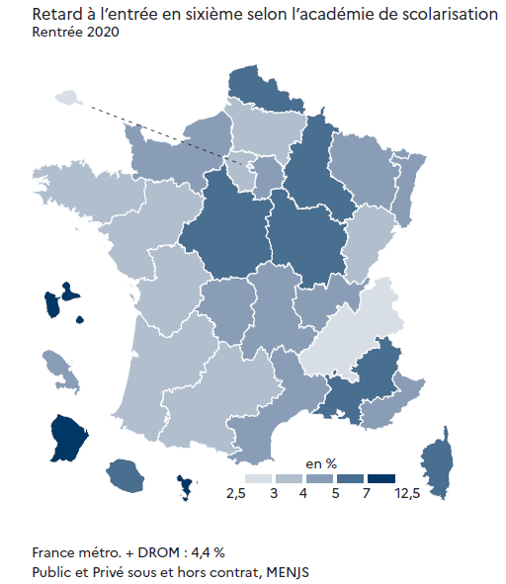
 |  | À l'heure |  | En retard
 |  | Effectifs | Pourcentage | Effectifs | Pourcentage
08 | GRENOBLE | 40,188 | 97.22% | 1,151 | 2.78%
01 | PARIS | 19,929 | 97.00% | 616 | 3.00%
04 | BORDEAUX | 37,599 | 96.75% | 1,263 | 3.25%
17 | NANTES | 46,412 | 96.60% | 1,636 | 3.40%
20 | AMIENS | 22,677 | 96.35% | 859 | 3.65%
03 | BESANCON | 13,226 | 96.35% | 501 | 3.65%
13 | POITIERS | 19,032 | 96.12% | 768 | 3.88%
16 | TOULOUSE | 32,494 | 96.11% | 1,315 | 3.89%
14 | RENNES | 37,999 | 96.07% | 1,553 | 3.93%
25 | VERSAILLES | 72,451 | 96.05% | 2,980 | 3.95%
15 | STRASBOURG | 20,784 | 95.98% | 871 | 4.02%
70 | NORMANDIE | 37,963 | 95.93% | 1,612 | 4.07%
12 | NANCY-METZ | 24,501 | 95.86% | 1,057 | 4.14%
23 | NICE | 23,005 | 95.76% | 1,019 | 4.24%
22 | LIMOGES | 7,005 | 95.54% | 327 | 4.46%
10 | LYON | 40,010 | 95.35% | 1,953 | 4.65%
06 | CLERMONT-FERRAND | 13,705 | 95.30% | 676 | 4.70%
31 | MARTINIQUE | 4,001 | 95.28% | 198 | 4.72%
24 | CRETEIL | 55,483 | 95.16% | 2,823 | 4.84%
11 | MONTPELLIER | 31,236 | 95.15% | 1,592 | 4.85%
19 | REIMS | 14,407 | 94.85% | 782 | 5.15%
07 | DIJON | 16,212 | 94.85% | 881 | 5.15%
09 | LILLE | 49,287 | 94.75% | 2,731 | 5.25%
28 | LA REUNION | 12,912 | 94.61% | 735 | 5.39%
18 | ORLEANS-TOURS | 28,154 | 94.34% | 1,688 | 5.66%
02 | AIX-MARSEILLE | 33,020 | 93.91% | 2,141 | 6.09%
27 | CORSE | 3,013 | 93.11% | 223 | 6.89%
32 | GUADELOUPE | 5,044 | 91.94% | 442 | 8.06%
43 | MAYOTTE | 6,501 | 89.21% | 786 | 10.79%
33 | GUYANE | 4,898 | 87.79% | 681 | 12.21%
► Champ : France métropolitaine + DROM, Public + Privé sous et hors contrat, MENJS. |  |  |  |  | © DEPP
Sources : DEPP-MENJS / Système d'information Scolarité et enquête n° 16 auprès des établissements privés hors contrat.

